Zadanie 1.7
[str. 27, zad. 1.2] Zadanie 1.7: Klient wpłacił do banku 10000 zł. Po dwóch latach wypłacono mu 10652 zł. Ile wynosiła roczna stopa procentowa, jeśli odsetki były kapitalizowane półrocznie?

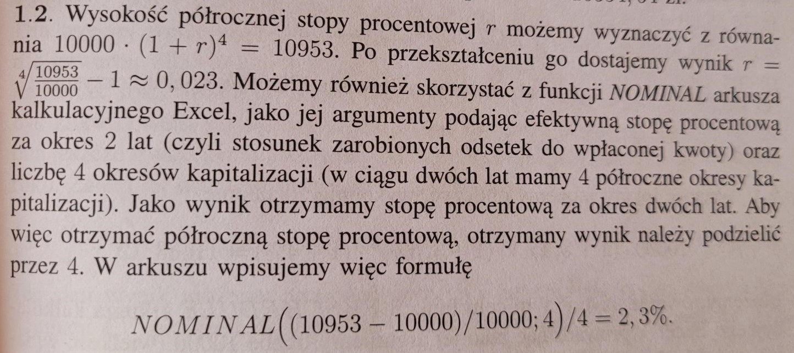
UWAGA: Zadanie 1.3 na kolokwium <------- informacja tylko dla nas

I sposób - przekształcenie wzoru

10000*(1+r/2)^(2*2) = 10652
przekształcamy wzór i dostajemy:

0.031831949542

II sposób - funkcja "NOMINAL (nominalna)" |  | dodatkowo omówić funkcję "NOMINAL"
0.031831949542 | 3.18%

 | 3.1832%

Zadanie 1.8
[str. 27, zad. 1.4] Zadanie 1.8: Bank zmienił oprocentowanie wkładów na książeczkach oszczędniościowych, zwiększając oprocentowanie nominalne z 5% do 5,5%, wydłużając jednak przy tym okres kapitalizacji odsetek z kwartalnego do półrocznego. Rozstrzygnij, czy ta zmiana jest korzystna, czy niekorzystna dla klientów banku.

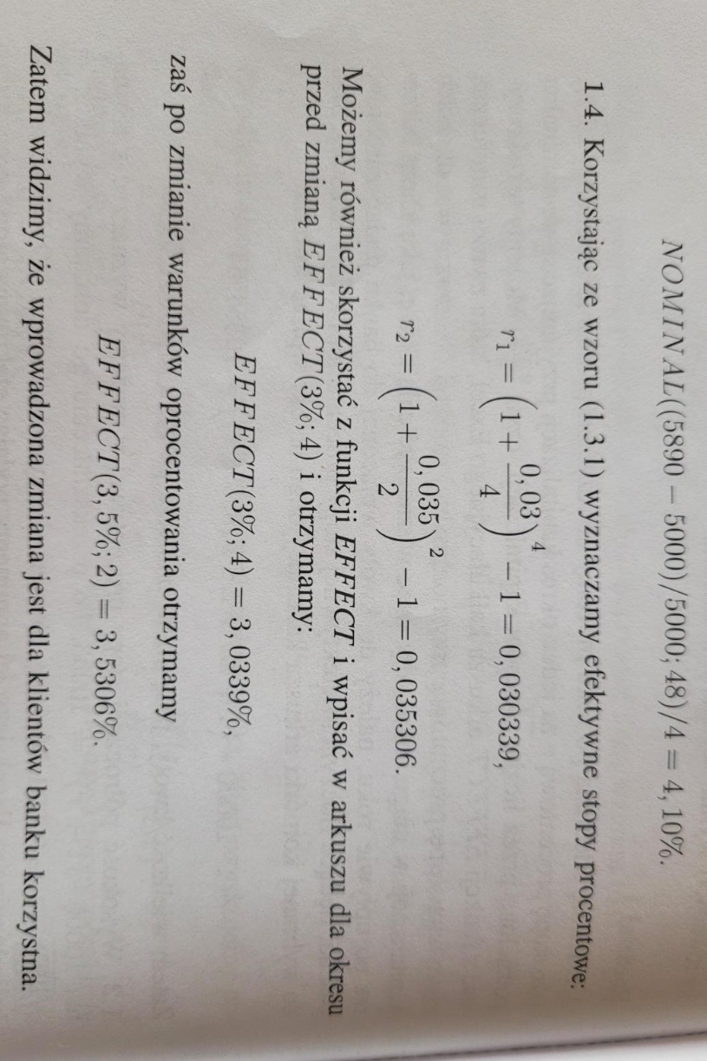
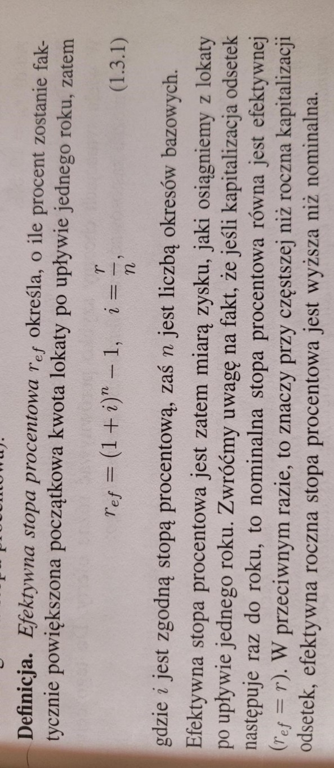
I sposób - przekształcenie wzoru

Skorzystamy ze wzoru na efektywną stop procentową:

r_1 | 0.050945336914
r_2 | 0.05575625

II sposób - funkcja "EFFECT (efektywna)"

0.050945336914
0.05575625

